상품제안서
아트텍 스마트 휴대전화 돋보기 확대경 29인치 | 상품코드: F28665

 |  |  |  |  |  |  | 02-412-0044 | www.easy1.co.kr
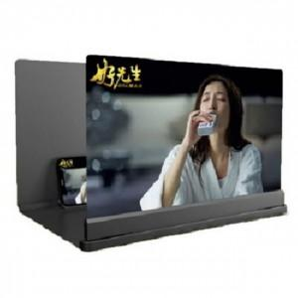

【상세/제작정보】 | 기본수량 미만 인쇄시 비용 추가.

【인쇄/포장옵션】 | 실크 / 포장지포장

【공급단가】 | 수량 | 63~ | 189~ | 630~ | 1,000~ | 2,000~
*VAT별도 | 단가 | 11,280원 | 11,090원 | 10,810원 | 10,620원 | 10,340원

【상품 URL】 | https://dev.easy1.co.kr:443/src/goods_detail.php?gdno=28665

